ご記入願います
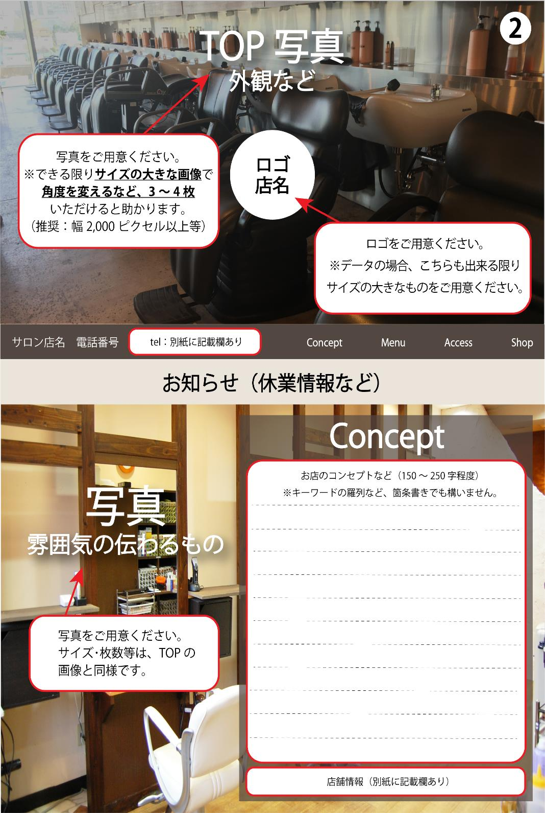
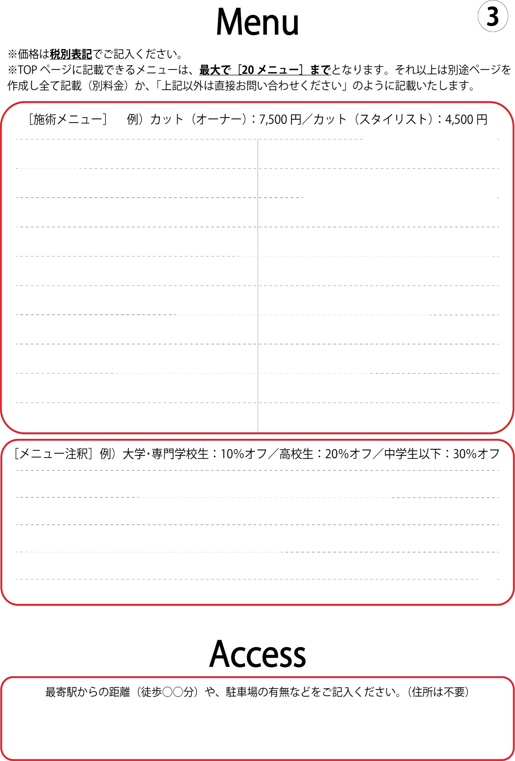
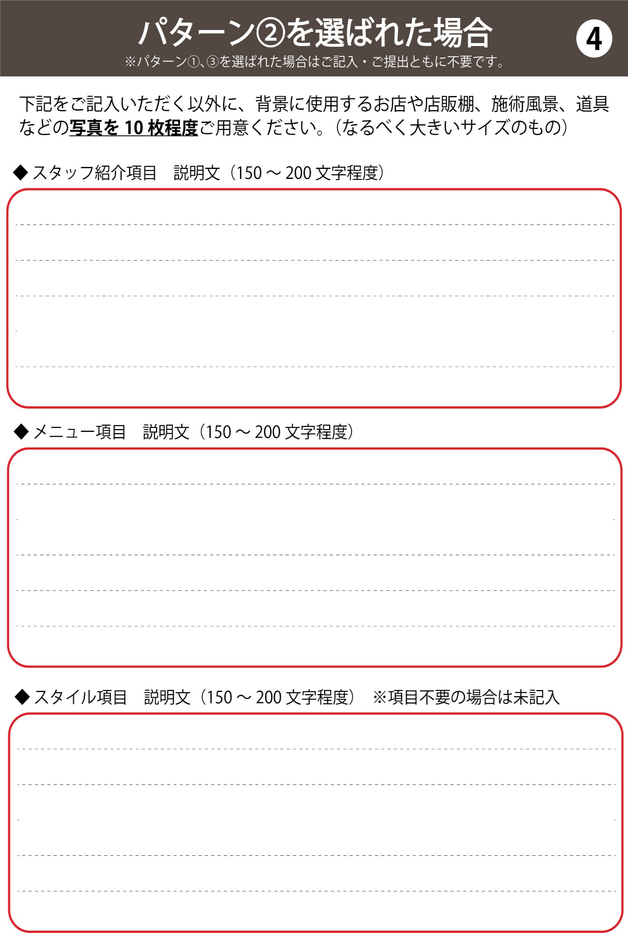
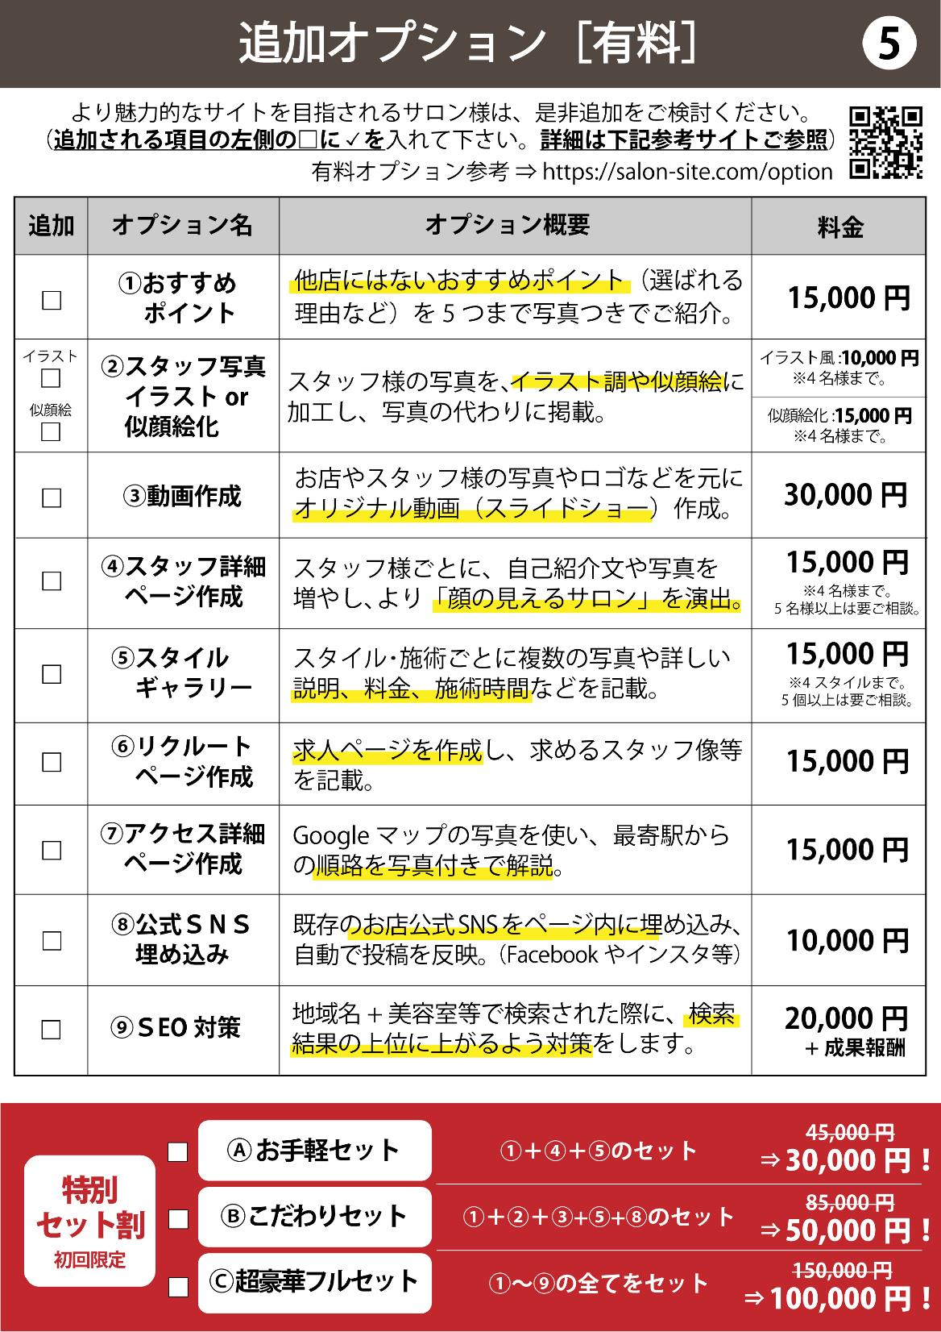
WEBサイト制作 ヒアリングシート

各欄のご記入と、該当項目の□に✓をお願いします。
ご希望 パターン ※参考サイトを ご参照ください。 | □ パターン①⇒各項目・写真共に全幅（画面いっぱい）に配置
 | □ パターン②⇒各項目を左右でブロックに分け、全面に背景写真。（各項目の説明追加）
 | □ パターン③⇒①の内容で、各項目幅を狭くし、背景を追加
サロン情報 | 店名 |  |  | TEL
 | 住所
 | メール |  |  |  | （予約用など代表アドレスをお持ちの場合）
 | 営業時間
 | 定休日
 | 法人名 | 法人名記載の要否 |  |  |  | □ 必要 ／ □ 不要
サロンロゴ データの有無 | □ 無 ／ □ 有 （形式： □ JPEG、PDF、AIなどデータ ／ □ 手書き）
 | ※ロゴは、看板作成時などに一度はお作りになられているのではと思います。 ロゴはあるがデータがない場合は、看板などの写真でも構いません。
SNS アカウント | Facebook： | Twitter：
 | Instagram： | LINE：
テーマカラー |  |  | （イメージカラーがあればご記入ください。）
 | ※ただ「赤」「緑」ではなく、「エンジに近い和風の赤」や「ティファニーの緑」のように 書いていただけると助かります。「ロゴのこの部分の色」などの指定でも大丈夫です。
サロンイメージ （近いイメージ） | □ シック（落ち着いた雰囲気） | □ ナチュラル（自然な雰囲気）
 | □ ポップ（明るく派手な雰囲気） | □ ヴィンテージ（古めかしい雰囲気）
 | □ フェミニン（女性らしい雰囲気） | □ 他［ ］
その他 ご要望等 | もっとこんな項目を入れたい！この部分って変えられないの？など、内容によって可能・不可能、有料・無料ございますが、まずはされたい内容などをご自由にお書きください。

記入例
WEBサイト制作 ヒアリングシート
例：Bセットに⑦を追加した場合
※セットを選ばれる場合は、各セットに含まれるコースはチェック不要。
各欄のご記入と、該当項目の□に✓をお願いします。
ご希望 パターン ※参考サイトを ご参照ください。 | □ パターン①⇒各項目・写真共に全幅（画面いっぱい）に配置
 | □ パターン②⇒各項目を左右でブロックに分け、全面に背景写真。（各項目の説明追加）
CUT
スタイリスト：¥4,500
マネージャー：￥6,000
オーナー：￥8,000
前髪カット：¥1,000
COLOR
カラー：+ ¥7,400〜
ケアカラー：+ ¥8,400〜
ハイライト：+ ¥8,400〜
ブリーチ：+ ¥9,900〜
ケアブリーチ：+ ¥13,000〜
２回ブリーチ：+ ¥19,800〜
PERM
パーマ：+¥7,400〜
ストレート：+ ¥14,200〜
TREATMENT
スペシャル：+ ¥5,000〜
ノーマル：+¥2,500
OTHER
着付け：￥5,000
ヘアセット：￥4,000
赤ちゃん筆：￥5,000
 | □ パターン③⇒①の内容で、各項目幅を狭くし、背景を追加
全員関西出身で、笑顔の絶えない元気さが売りです！
ご来店いただいたお客様には、とにかくリラックスしていただくことを第一に考えているので、はじめての美容室だと緊張してしまうというお客様も大丈夫！
またヘアケアに関する知識が豊富なスタッフも多いので、シャンプーや整髪料のお悩みなどもお気軽にお聞きください！
サロン情報 | 店名 | Salon de test |  |  |  | TEL |  | 00-0000-0000
 | 住所 | 〒000-0000 大阪市北区〇〇町1-1-1
 | メール | salon-de-test@test.co.jp |  |  |  |  | （予約用など代表アドレスをお持ちの場合）
 | 営業時間 |  | 平日 11:00～19:00／土日祝 10:00～20:00
 | 定休日 |  | カット：閉店30分前／カラー･パーマ：閉店1時間前
 | 法人名 | 株式会社テスト |  | 法人名記載の要否 |  |  |  | □ 必要 ／ □ 不要
サロンロゴ データの有無 | □ 無 ／ □ 有 （形式： □ JPEG、PDF、AIなどデータ ／ □ 手書き）
トリートメントに力を入れています！ 特にスペシャルトリートメントは、繰り返したカラーやパーマによりボロボロになってしまった髪を、外側と内側両方からしっかりケアすることで、ツヤとハリのある本来の髪質へと導きます！ 今まで体験したことないツルッツルの仕上がりを是非一度お試しください！
 | ※ロゴは、看板作成時などに一度はお作りになられているのではと思います。 ロゴはあるがデータがない場合は、看板などの写真でも構いません。
SNS アカウント | Facebook： | salon-de-test-JPN |  | Twitter： |  | salon-de-test
 | Instagram： | test-salon-2020 |  | LINE： |  | salontest2020
≪箇条書きパターン≫
・BGMはジャズ
・知識豊富なスタッフ
・観葉植物いっぱい
・シックで落ち着いた雰囲気
・〇〇駅から徒歩10分
・明るく元気なスタッフ
・フルフラットシャンプー台
・女性スタッフ多め
・男性客も多い
・リラックス
・大人女子
テーマカラー | チョコレートのような上品な茶色 |  |  |  | （イメージカラーがあればご記入ください。）
お客様にキレイと癒しを提供するサロン
〇〇駅から徒歩10分にある「Salon de test（サロンドテスト）」は、シックな中にもぬくもりのある木目調の店内、心地の良いジャズのBGM、そして植物に囲まれた非日常の癒し空間です。
美容室は髪をキレイにする場所ですが、スタッフの笑顔と技術で、外側だけでなく内側からもキレイにそして元気になっていただける、そんなサロンを目指しています。
知識豊富なスタッフも多いので、髪の毛はもちろん頭皮にお悩みのある方も気軽に声をかけて下さいね。
※全メニュー税抜(10%)価格です。 ※各種クレジットカードがご利用いただけます。
※レングス別料金の設定もございます。事前にご確認ください。
※【技術保証】 10日間保証させて頂いております。
※ご家族やご友人等をご紹介して頂きますと紹介サービスとして施術料金が20%OFFにさせて頂きます。
 | ※ただ「赤」「緑」ではなく、「エンジに近い和風の赤」や「ティファニーの緑」のように 書いていただけると助かります。「ロゴのこの部分の色」などの指定でも大丈夫です。
サロンイメージ （近いイメージ） | □ シック（落ち着いた雰囲気） |  |  | □ ナチュラル（自然な雰囲気）
 | □ ポップ（明るく派手な雰囲気） |  |  | □ ヴィンテージ（古めかしい雰囲気）
 | □ フェミニン（女性らしい雰囲気） |  |  | □ 他［ ］
女性らしいフェミニンなスタイルが得意です！ お客様の髪質に合わせたカットで、一番魅力を引き出すことの出来るスタイルをご提案させていただきます。 これまでなかなか思うようなスタイルにならなかったという方も、培った技術としっかりとしたヒアリングでご希望のスタイルを実現しますので、お気軽にご相談ください！
その他 ご要望等 | もっとこんな項目を入れたい！この部分って変えられないの？など、内容によって可能・不可能、有料・無料ございますが、まずはされたい内容などをご自由にお書きください。
各線淀屋橋駅より、徒歩5分程度です。セブンイレブンの角を曲がっていただくとすぐお店です。
駐車場はありませんが、徒歩1分程度の場所にコインパーキングがございます。

